outlet แม่งัด
 | โครงการสอบเทียบอาคารชลประทาน
 | สำนักบริหารจัดการน้ำและอุทกวิทยา กรมชลประทาน
 | (งบประมาณเงินทุนหมุนเวียนเพื่อการชลประทาน ปี 2554)

1 | ข้อมูลทางกายภาพ
 | 1.1 ข้อมูลระบบส่งน้ำที่ตั้งของอาคาร
 | - ข้อมูลทั่วไปของอาคาร |  | ปตร.ท่อส่งน้ำ outlet อ่างเก็บน้ำแม่งัด |  |  |  | อาคาร
 | - โครงการ |  | โครงการส่งน้ำและบำรุงรักษา แม่แฝก-แม่งัด
 | - ตำแหน่งที่ตั้ง กม. |  | 0+000 |  |  | คลองสายใหญ่
 | อำเภอ |  | แม่แตง |  |  | จังหวัด | เชียงใหม่
 | - พิกัด |  | N 2118847 |  | E 503707
 | - ลักษณะคลอง |  | ÿ คลองดิน |  | ÿ คลอดดาดคอนกรีต

 | 1.2 ข้อมูลอาคาร
 | - ชื่ออาคาร
 | - ประเภทบาน ÿ ประตูระบายน้ำบานตรง (Sluice gate) |  |  |  |  | 1 | บาน
 |  |  | ขนาดบาน | เส้นผ่านศูนย์กลางท่อ |  | 2.50 | เมตร
 |  |  |  | สูง |  | - | เมตร
 | - ระดับพื้น Inlet |  |  |  |  | - | เมตร (ร.ท.ก.)
 | - ระดับพื้น Outlet |  |  |  |  | - | เมตร (ร.ท.ก.)
 | - ระดับพื้นธรณีอาคาร |  |  |  |  | 340.82 | เมตร (ร.ท.ก.)
 | - ปริมาณน้ำไหลผ่านสูงสุด |  |  |  |  | - | ลูกบาศก์เมตร/วินาที
 | - รัศมีความโค้งของบาน (สำหรับบานโค้ง) |  |  |  |  | - | เมตร

 | 1.3 รูปภาพอาคารชลประทาน
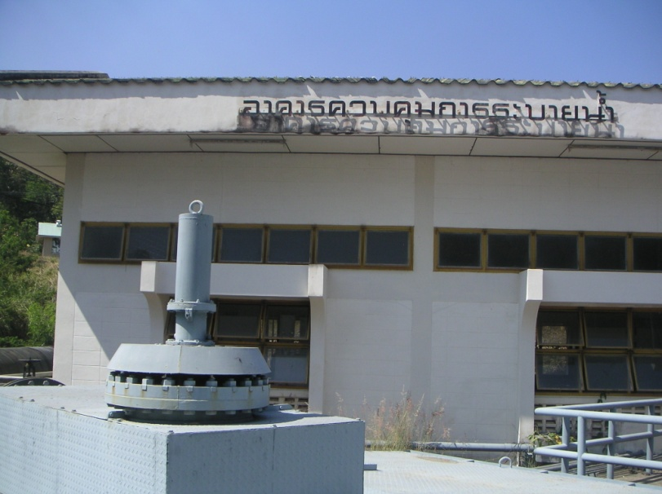

2 | ข้อมูลการสอบเทียบอาคารชลประทาน
 | ÿ ประตูระบายน้ำบานตรง (Sluice gate)
 | ÿ การไหลแบบอิสระ (Free flow)
 | สูตรการคำนวนสอบเทียบอาคาร

 | เมื่อ | Q = ปริมาณน้ำผ่านอาคาร (ลบ.ม./วินาที)
 |  | C = สัมประสิทธิ์ปริมาณน้ำเมื่อการไหลเป็นแบบอิสระ
 |  | L = ความกว้างของช่องประตูระบาย (เมตร)
 |  | Go = การเปิดบาน (เมตร)
 |  | H = ระดับน้ำด้านหน้าประตู - ระดับน้ำด้านท้ายประตู (เมตร)
 |  | g = ความเร่งเนื่องจากแรงโน้มถ่วง (เมตร/วินาที)

ที่ | ระดับน้ำ | ระดับ | H |  | ระยะเปิดบาน | Q | H/Go | Cd
 | ด้านเหนือน้ำ | ธรณี |  |  | (Go)
 | ม.(รทก./รสม.) | ม.(รทก./รสม.) |  |  | ม. | ลบ.ม./วินาที
1 | 387.44 | 340.82 | 46.62 | 30.2437 | 1.00 | 11.078 | 46.620 | 0.147
2 | 384.34 | 340.82 | 43.52 | 29.2209 | 1.00 | 11.546 | 43.520 | 0.158
3 | 384.34 | 340.82 | 43.52 | 29.2209 | 1.50 | 18.202 | 29.013 | 0.166
4 | 387.23 | 340.82 | 46.41 | 30.1756 | 0.90 | 10.914 | 51.567 | 0.161
5 | 386.95 | 340.82 | 46.13 | 30.0844 | 1.40 | 16.648 | 32.950 | 0.158
6 | 385.10 | 340.82 | 44.28 | 29.4750 | 1.50 | 13.305 | 29.520 | 0.120

สอบเทียบอาคาร ปตร.ท่อส่งน้ำ outlet อ่างฯแม่งัด โครงการ ส่งน้ำและบำรุงรักษาแม่แฝก - แม่งัด

3 | ข้อมูลการเปิดบานในระดับต่างๆ

ที่ | ระดับน้ำ | ระดับธรณี | H | ระยะเปิดบาน | H/Go | Cd | ปริมาณน้ำไหลผ่าน
 | ด้านเหนือน้ำ |  |  | (Go)
 | ม.(รทก./รสม.) | ม.(รทก./รสม.) |  | ม. |  |  | ลบ.ม./วินาที
1 | 387.44 | 340.82 | 46.62 | 1.00 | 46.620 | 0.157 | 11.8487
2 | 384.34 | 340.82 | 43.52 | 1.00 | 43.520 | 0.155 | 11.3348
3 | 384.34 | 340.82 | 43.52 | 1.50 | 29.013 | 0.148 | 16.2074
4 | 387.23 | 340.82 | 46.41 | 0.90 | 51.567 | 0.159 | 10.8078
5 | 386.95 | 340.82 | 46.13 | 1.40 | 32.950 | 0.150 | 15.7811
6 | 385.10 | 340.82 | 44.28 | 1.50 | 29.520 | 0.148 | 16.3763

หมายเหตุ สามารถนำไปใช้คำนวณในการยกบานระบายที่ระดับต่างๆ โดยป้อนข้อมูลระดับด้านเหนือน้ำและระดับที่ต้องการยกบาน
 | จะสามารถทราบปริมาณน้ำไหลผ่านอาคารได้ (กรอกข้อมูลในช่องว่างเท่านั้น ยกเว้นช่องสีทึบ)

